Cтолы
Мебель для персонала "IMAGO-S"
Внимание! При комплектации рабочих мест из коллекции "IMAGO-S" используются шкафы, тумбы, приставки и дополнительные элементы из серии "IMAGO"
Цвета ЛДСП: Орех французский, Белый, Ясень Шимо, Венге Магия, Мокачино, Клён (кромка Мультиплекс), Клён* (кромка «Клён») |  |  | Москва/Санкт-Петербург | Цены в рублях на |  | 2026-01-01
Цвет металлокаркаса: Алюминий, Белый
Изображение | Артикул | Габаритные размеры | Описание | Вес (кг) | Объем (м.куб.) | Цена
Столы прямые
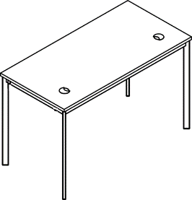 | СП-1.1S | 900х600х755 | Столешница из ЛДСП т.22мм. с усиленным по жесткости металлокаркасом из трубы 40х20х1,5мм. с регулировкой внизу. Покрытие краска белая или алюминий. Металлокаркас соединяется со столешницей через металлическую проставку D-16мм. H-6мм. | 17.3 | 0.028 | 6,180.00
 | СП-2.1S | 1200х600х755 |  | 21.1 | 0.035 | 7,191.00
 | СП-3.1S | 1400х600х755 |  | 23.2 | 0.040 | 7,640.00
 | СП-1S | 900х720х755 |  | 19.6 | 0.032 | 6,868.00
 | СП-2S | 1200х720х755 |  | 23.4 | 0.040 | 7,951.00
 | СП-3S | 1400х720х755 |  | 26.0 | 0.046 | 8,573.00
 | СП-4S | 1600х720х755 |  | 28.5 | 0.052 | 9,420.00
Столы эргономичные
720
900
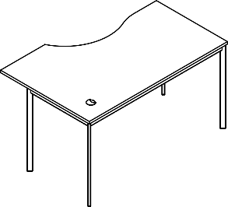 | CA-2S(L/R) | 1400х900х755 | Столешница из ЛДСП т.22мм. с усиленным по жесткости металлокаркасом из трубы 40х20х1,5мм. с регулировкой внизу. Покрытие краска белая или алюминий. Металлокаркас соединяется со столешницей через металлическую проставку D-16мм. H-6мм. | 27.8 | 0.054 | 9,054.00
 | CA-1S(L/R) | 1600х900х755 |  | 30.3 | 0.062 | 9,972.00
Комбинации элементов
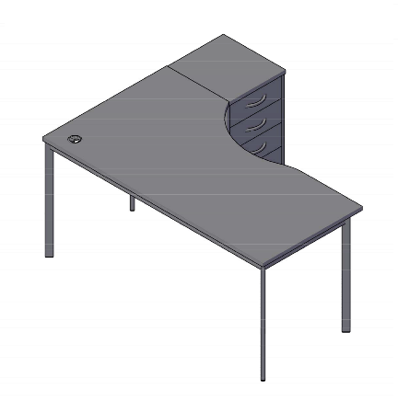 Imago S Комбинация №1 |  |  | Наименование/артикул |  |  | Цена
 |  |  | Стол эргономичный СА-1S(R) |  |  | 9,972.00
 |  |  | Тумба приставная ТП-4А |  |  | 8,279.00
 |  |  | Общая сумма: |  |  | 18,251.00

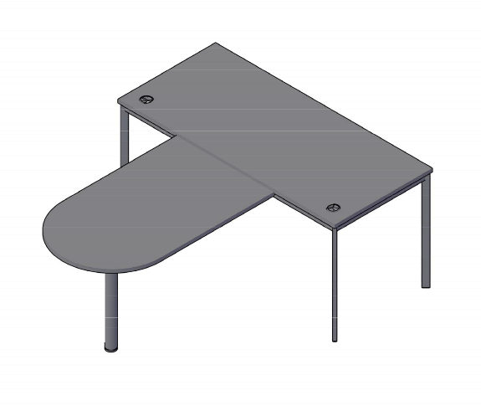 Imago S Комбинация №2 |  |  | Наименование/артикул |  |  | Цена
 |  |  | Стол прямой СП-4S |  |  | 9,420.00
 |  |  | Приставка ПР-11 |  |  | 3,415.00
 |  |  | Металлическая опора ВТ-710.1 |  |  | 1,319.00
 |  |  | Общая сумма: |  |  | 14,154.00

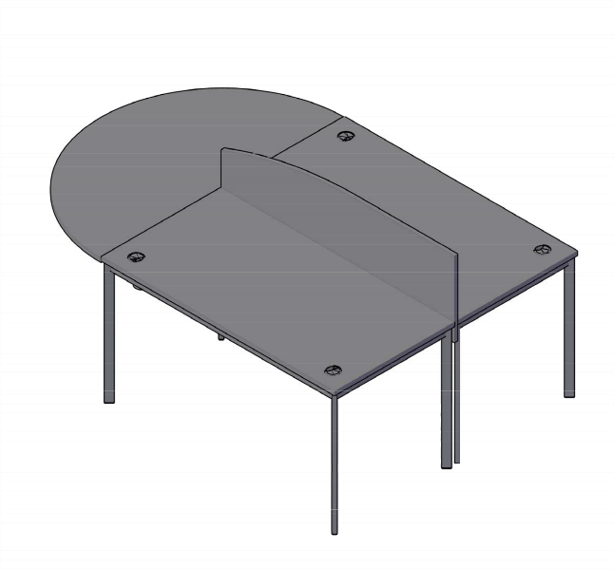 Imago S Комбинация №3 |  |  | Наименование/артикул |  |  | Цена
 |  |  | Стол прямой СП-3S |  |  | 8,573.00
 |  |  | Стол прямой СП-3S |  |  | 8,573.00
 |  |  | Экран-3 |  |  | 1,955.00
 |  |  | Приставка ПР-9 |  |  | 4,391.00
 |  |  | Металлическая опора ВТ-710.1 |  |  | 1,319.00
 |  |  | Общая сумма: |  |  | 24,811.00

Cтолы с фронтальной панелью
Мебель для персонала "IMAGO-S"
Внимание! При комплектации рабочих мест из коллекции "IMAGO-S" используются шкафы, тумбы, приставки и дополнительные элементы из серии "IMAGO"
Цвета ЛДСП: Орех французский, Белый, Ясень Шимо, Венге Магия, Клен, Мокачино
Цвет металлокаркаса: Алюминий, Белый
Изображение | Артикул | Габаритные размеры | Описание | Вес (кг) | Объем (м.куб.) | Цена
Столы прямые
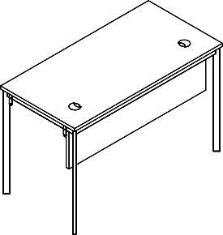 | СП-1.1SD | 900х600х755 | Столешница из ЛДСП т.22мм. с усиленным по жесткости металлокаркасом из трубы 40х20х1,5мм. с регулировкой внизу. Покрытие краска белая или алюминий. Металлокаркас соединяется со столешницей через металлическую проставку D-16мм. H-6мм. Комплектуется фронтальной панелью из ЛДСП т. 18мм., которая крепится к столешнице при помощи уголков. | 20.8 | 0.037 | 7,145.00
 | СП-2.1SD | 1200х600х755 |  | 26.1 | 0.048 | 8,416.00
 | СП-3.1SD | 1400х600х755 |  | 29.2 | 0.055 | 9,035.00
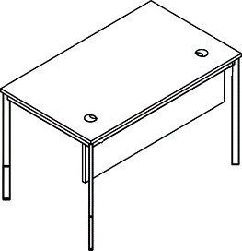 | СП-1SD | 900х720х755 |  | 23.1 | 0.041 | 7,833.00
 | СП-2SD | 1200х720х755 |  | 28.4 | 0.054 | 9,176.00
 | СП-3SD | 1400х720х755 |  | 32.0 | 0.061 | 9,968.00
 | СП-4SD | 1600х720х755 |  | 35.5 | 0.068 | 10,987.00
Столы эргономичные
720
900
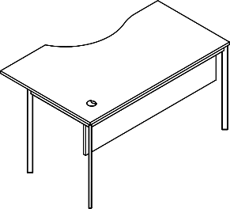 | CA-2SD(L/R) | 1400х900х755 | Столешница из ЛДСП т.22мм. с усиленным по жесткости металлокаркасом из трубы 40х20х1,5мм. с регулировкой внизу. Покрытие краска белая или алюминий. Металлокаркас соединяется со столешницей через металлическую проставку D-16мм. H-6мм. Комплектуется фронтальной панелью из ЛДСП т. 18мм., которая крепится к столешнице при помощи уголков. | 33.8 | 0.070 | 10,449.00
 | CA-1SD(L/R) | 1600х900х755 |  | 37.3 | 0.079 | 11,539.00
Комбинации элементов
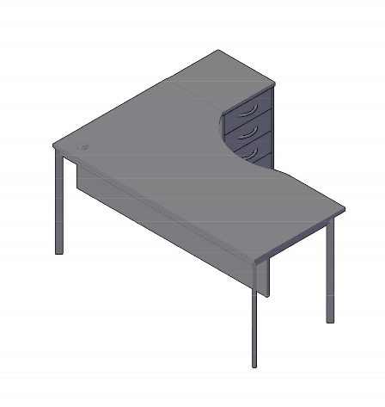 Imago S Комбинация №1 |  |  | Наименование/Артикул |  |  | Цена
 |  |  | Стол эргономичный СА-1SD(R) |  |  | 11,539.00
 |  |  | Тумба приставная ТП-4А |  |  | 8,279.00
 |  |  | Общая сумма: |  |  | 19,818.00

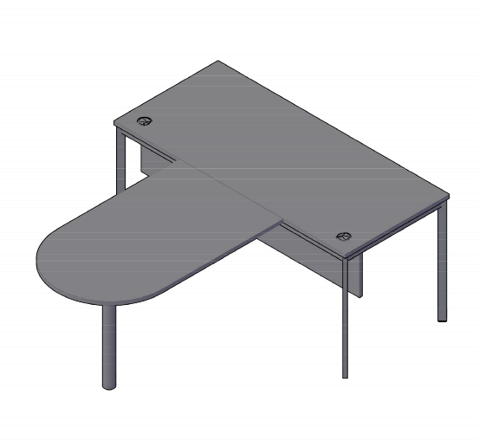 Imago S Комбинация №2 |  |  | Наименование/Артикул |  |  | Цена
 |  |  | Стол прямой СП-4SD |  |  | 10,987.00
 |  |  | Приставка ПР-11 |  |  | 3,415.00
 |  |  | Металлическая опора ВТ-710.1 |  |  | 1,319.00
 |  |  | Общая сумма: |  |  | 15,721.00

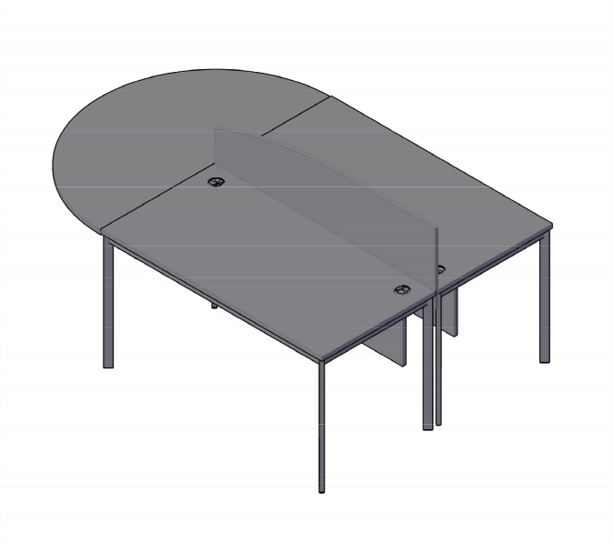 Imago S Комбинация №3 |  |  | Наименование/Артикул |  |  | Цена
 |  |  | Стол прямой СП-3SD |  |  | 9,968.00
 |  |  | Стол прямой СП-3SD |  |  | 9,968.00
 |  |  | Экран-3 |  |  | 1,955.00
 |  |  | Приставка ПР-9 |  |  | 4,391.00
 |  |  | Металлическая опора ВТ-710.1 |  |  | 1,319.00
 |  |  | Общая сумма: |  |  | 27,601.00

